2.F.EvPob_25
FUENTE | Fuente: Padrón Continuo, Censos Anuales y Proyecciones, INE.
ELABORACION | Elaboración: Unidad Técnica de Informe de Estado de Salud y Registros.
TIT LARGO | Evolución anual de la población. Comunidad de Madrid, desde 1976 hasta 2039
TIT CORTO | Evolución anual de la población. Comunidad de Madrid, desde 1976

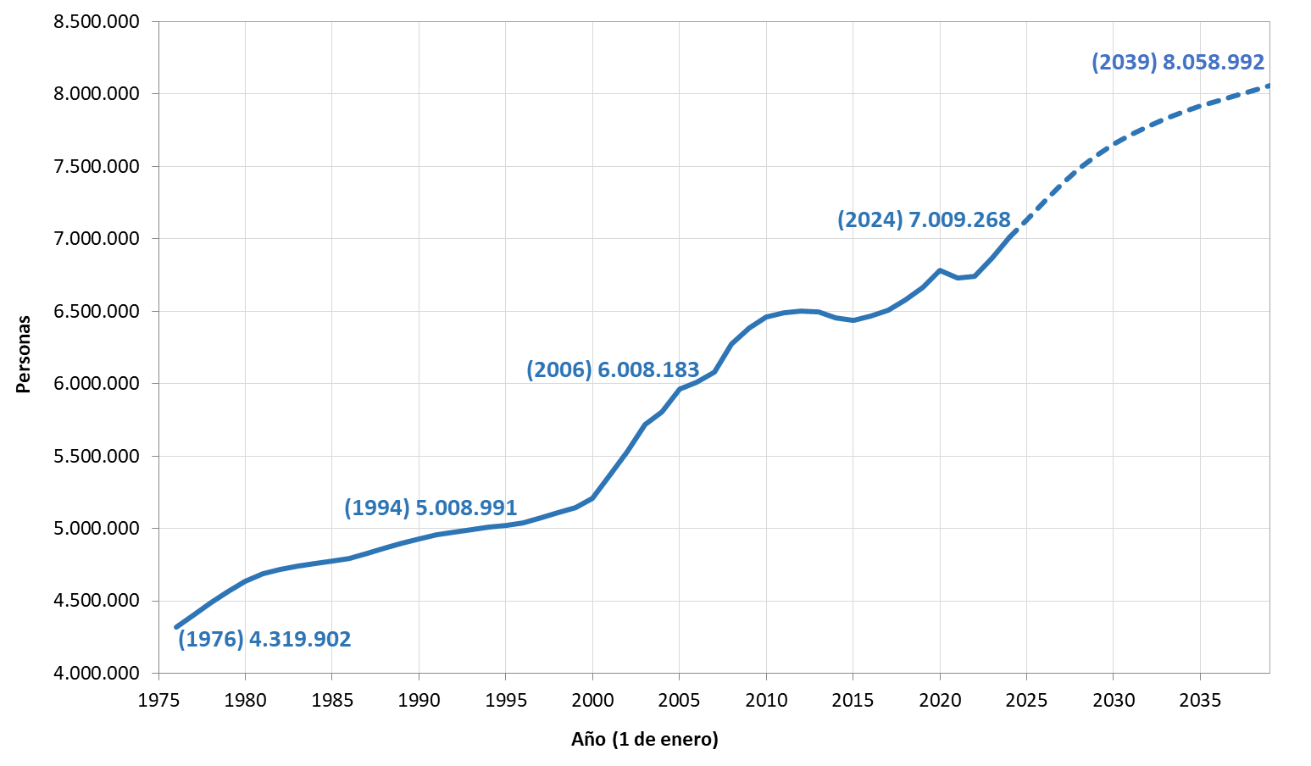

 | DATOS

 |  | Población | Proyección_2024-2039
 | 1976 | 4,319,902
 | 1977 | 4,402,062
 | 1978 | 4,485,664
 | 1979 | 4,562,696
 | 1980 | 4,632,094
 | 1981 | 4,686,900
 | 1982 | 4,714,397
 | 1983 | 4,740,103
 | 1984 | 4,759,766
 | 1985 | 4,777,657
 | 1986 | 4,791,025
 | 1987 | 4,828,932
 | 1988 | 4,864,986
 | 1989 | 4,897,841
 | 1990 | 4,929,354
 | 1991 | 4,957,590
 | 1992 | 4,973,071
 | 1993 | 4,991,761
 | 1994 | 5,008,991
 | 1995 | 5,023,523
 | 1996 | 5,036,172
 | 1997 | 5,072,649
 | 1998 | 5,110,582
 | 1999 | 5,145,325
 | 2000 | 5,205,408
 | 2001 | 5,372,433
 | 2002 | 5,527,152
 | 2003 | 5,718,942
 | 2004 | 5,804,829
 | 2005 | 5,964,143
 | 2006 | 6,008,183
 | 2007 | 6,081,689
 | 2008 | 6,271,638
 | 2009 | 6,386,932
 | 2010 | 6,458,684
 | 2011 | 6,489,680
 | 2012 | 6,498,560
 | 2013 | 6,495,551
 | 2014 | 6,454,440
 | 2015 | 6,436,996
 | 2016 | 6,466,996
 | 2017 | 6,507,184
 | 2018 | 6,578,079
 | 2019 | 6,663,394
 | 2020 | 6,779,888
 | 2021 | 6,726,640
 | 2022 | 6,743,254
 | 2023 | 6,871,903
 | 2024 | 7,009,268 | 7,009,268
 | 2025 |  | 7,131,676
 | 2026 |  | 7,258,985
 | 2027 |  | 7,376,921
 | 2028 |  | 7,482,097
 | 2029 |  | 7,573,706
 | 2030 |  | 7,652,466
 | 2031 |  | 7,719,962
 | 2032 |  | 7,778,119
 | 2033 |  | 7,828,895
 | 2034 |  | 7,874,073
 | 2035 |  | 7,915,184
 | 2036 |  | 7,953,457
 | 2037 |  | 7,989,791
 | 2038 |  | 8,024,833
 | 2039 |  | 8,058,992

